상품제안서
접이식 여행가방 시즌2 [BG175] | 상품코드: S37802

 |  |  |  |  |  |  | 02-713-8555 | www.synergygift.co.kr
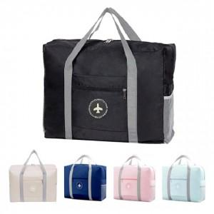

【상세/제작정보】

【인쇄/포장옵션】 | 스티커, DTF열전사 / OPP(비닐)

【공급단가】 | 수량 | 100~ | 300~ | 500~ | 1,000~ | 3,000~
*VAT별도 | 단가 | 2,660원 | 2,600원 | 2,520원 | 2,390원 | 2,350원

【상품 URL】 | https://synergygift.co.kr:443/src/goods_detail.php?gdno=37802

